UNISWAP
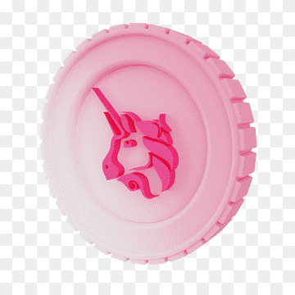

верх. | 3999.75 |  |  |  | расчет | факт %$ | факт, $
нижн. | 3219.56 | 2024-11-12 | 3340.59 | 121.03 | 15.512887886 | 18 |  | 2.4871121137 | 16.032553912
delta | 780.19 |  | 3335.45 | 115.89 | 14.854074008 | 17 |  | 2.1459259924 | 14.446716714
1% | 7.8019 |  | 3375.26 | 155.7 | 19.95667722 | 23 |  | 3.0433227803 | 15.249646757
 |  |  | 3363.52 | 143.96 | 18.451915559 | 21 |  | 2.548084441 | 13.809322034
 |  |  | 3436.21 | 216.65 | 27.768876812 | 31 |  | 3.2311231879 | 11.635771982
 |  |  | 3294.61 | 75.05 | 9.619451672 | 12 |  | 2.380548328 | 24.747235177
 |  |  | 3291.46 | 71.9 | 9.215703867 | 11 |  | 1.784296133 | 19.36147427
 |  |  | 3263.27 | 43.71 | 5.6024814468 | 7 |  | 1.3975185532 | 24.944635095
 |  |  | 3235.18 | 15.62 | 2.0020764173 | 4 |  | 1.9979235827 | 99.792573624
 |  |  | 3241.91 | 22.35 | 2.8646868071 | 4 |  | 1.1353131929 | 39.631319911
 |  |  | 3238.34 | 18.78 | 2.4071059614 | 3 |  | 0.59289403863 | 24.630990415
 |  |  | 3231.49 | 11.93 | 1.5291147028 | 2 |  | 0.47088529717 | 30.794635373
 |  | 2024-11-13 | 3230.53 | 10.97 | 1.4060677527 | 2 | 16 | 0.59393224727 | 42.240656335
 |  |  | 3226.71 | 7.15 | 0.91644343045 | 1 | 5.78 | 0.083556569554 | 9.1174825175
 |  | 2024-11-27 | 3379.7 | 160.14 | 20.525769364 | 23 | 230.8 | 2.4742306361 | 12.054265018
 |  | 2024-11-29 | 3571.93 | 352.37 | 45.164639383 | 48 | 500.74 | 2.8353606173 | 6.2778329597
 |  | 2024-12-04 | 3669.19 | 449.63 | 57.630833515 | 60 | 634.55 | 2.3691664851 | 4.1109356582
 |  | 2024-12-05 | 3944.98 | 725.42 | 92.979915149 | 94 | 1004.61 | 1.0200848511 | 1.0971023683

